Arkusz1
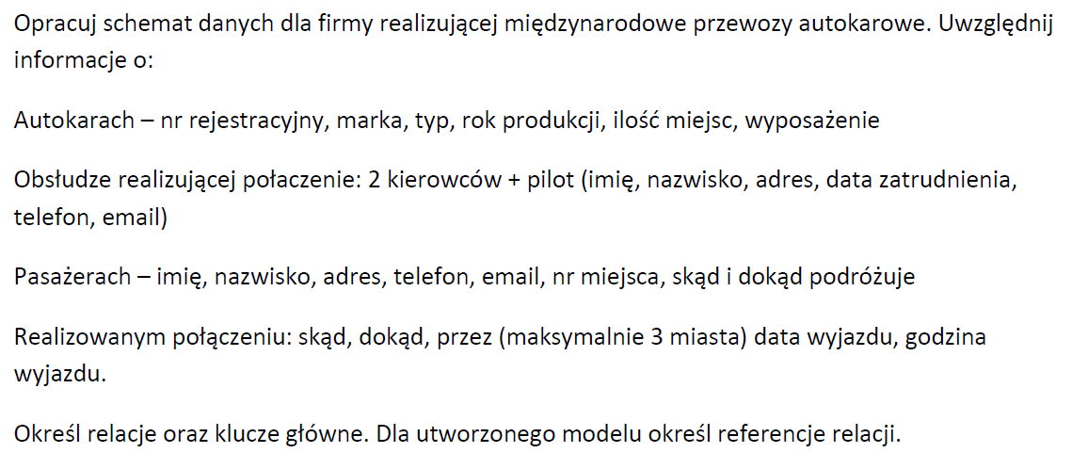
 |  |  |  |  |  |  |  |  |  |  |  |  |  |  | n-1 | 1-n

 |  |  |  |  |  |  |  |  |  |  |  |  |  |  | 1-1 |  |  | 0,1
 |  |  |  |  |  |  |  |  |  |  |  |  |  |  | 1-n |  |  | 1,1
 |  |  |  |  |  |  |  |  |  |  |  |  |  |  | m-n |  |  | 0,n
 |  |  |  |  |  |  |  |  |  |  |  |  |  |  |  |  |  | 1,n

 |  |  |  |  |  |  |  |  |  |  |  |  |  |  |  |  |  |  |  | FK | FK
 |  |  |  |  |  |  |  |  |  |  |  |  |  |  |  | id_wyposazenie | nazwa_wyp |  |  | id_wyposazenie | id_autokar
 |  |  |  |  |  |  |  |  |  |  |  |  |  |  |  | 1 | wc |  |  | 1 | 1
 |  |  |  |  |  |  |  |  |  |  |  |  |  |  |  | 2 | barek |  |  | 1 | 5
 |  |  |  |  |  |  |  |  |  |  |  |  |  |  |  | 3 | ESP |  |  | 4 | 5
 |  |  |  |  |  |  |  |  |  |  |  |  |  |  |  | 4 | ABS

id_autokar | marka | typ | rok | miejsca | nr rej | wyp
1 | mercedes | ciatro | 2020 | 49 | dw 2345345
2 | mercedes | ciatro | 2021 | 49 | dw 8568676
3 | mercedes | ciatro | 2021 | 49 | null

 | marka
 | typ |  |  |  | id_marka | marka
 | rok |  |  |  | 1 | Mercedes
 | miejsca |  |  |  | 2 | Setra
 | nr rej

 |  |  |  |  | id_model | model | ilosc_miejsc | id_marka
 | wc | X |  |  | 1 | Citaro | 49 | 1
 | barek | X |  |  | 2 | 515HD | 55 | 2
 | ESP
 | ABS

 |  |  |  |  | id_autokar | nr_rej | rok | id_marka | id_model | wc bollean | barek | ESP | ABS
 |  |  |  |  | 1 | dw 2345345 | 2020 | 1 | 1 | 1 | 0 | 1 | 1
 |  |  |  |  | 2 | dw 8568676 | 2021 | 1 | 1

 |  |  |  |  |  |  |  |  |  |  |  |  | wyposazenie
 |  |  |  |  |  |  |  |  |  |  |  |  | id_wyposazenie
 |  |  |  |  |  |  |  |  |  |  |  | 1.1 | nazwa_wyp
 |  |  |  |  |  |  |  |  |  |  | 0,n |  | 0,n
 |  |  |  |  |  |  |  |  |  | FK | id_wyposazenie
 |  |  |  |  |  |  |  |  |  | FK | id_autokar
 |  |  |  |  |  |  |  |  |  |  |  |  |  |  |  | marka
 |  |  |  |  |  |  |  |  |  |  | 0,n |  |  |  |  | id_marka
 |  |  |  |  |  |  |  |  |  |  |  |  | 0,n |  |  | marka
 |  |  |  |  |  |  |  |  |  |  |  | 1.1 | autokar |  |  | 1.1
 |  |  |  |  |  |  |  |  |  |  |  |  | id_autokar
 |  |  |  |  |  |  |  |  |  |  |  |  | nr_rej |  |  | 0,n
 |  |  |  |  |  |  |  |  |  |  |  |  | rok | 0,n | 1.1 | model
 |  |  |  |  |  |  |  |  |  |  |  |  | id_marka |  |  | id_model
 |  |  |  |  |  |  |  |  |  |  |  |  | id_model |  |  | model
 |  |  |  |  |  |  |  |  |  |  |  |  | wc bollean |  |  | ilosc_miejsc
 |  |  |  |  |  |  |  |  |  |  |  |  | barek |  |  | id_marka
 |  | id_linia | id_miasto_skad | id_miasto_dokad | id_miasto_1 | id_miasto | id_miasto |  |  |  |  |  | ESP
 |  |  | 1 | 5 | 5 | 6 | 8 |  |  |  |  |  | ABS
 |  |  |  |  |  |  |  |  |  |  |  |  | 1.1

 | id_polaczenie | id_miasto | skad | dokad |  |  |  |  |  |  |  |  | 0,n
 | 1 | 1 | 1 | 0 |  | miasto |  |  | linia |  |  |  | polaczenie | 0,n | 1.1 | kierowca
 | 1 | 5 | 0 | 1 |  | id_miasto | 1.1 | 0,n | id_linia |  |  |  | id_polaczenie | 0,n | 1.1
 | 1 | 5 | 0 | 0 |  | nazwa_miasto |  |  | id_miasto_skad |  |  |  | data_wyj |  |  | prawo_jazdy
 | 1 | 6 | 0 | 0 |  |  | 1.1 | 0,n |  | 1.1 |  | 0,n | godzina_wyj
 | 1 | 8 | 0 | 0 |  |  | 1.1 | 0,n | id_miasto_1 |  |  |  | id_linia | 0,n | 1.1 | pilot
 |  |  |  |  |  |  | 1.1 | 0,n | id_miasto
 |  |  |  |  |  |  |  |  | id_miasto |  |  |  |  |  |  | kursy
 |  |  |  |  |  |  | 1.1 | 0,n
 |  |  |  |  |  |  |  |  |  |  |  |  |  | 0,n | 0,n | pasazer
 |  |  |  |  |  |  |  |  |  |  |  |  |  |  |  | nr_karty

 |  |  |  |  |  |  |  |  | id_polaczenie | id_pasazer | nr_miejsca

 |  |  |  |  |  | miasto |  |  | linia |  |  |  | polaczenie | 0,n | 1.1 | zaloga
 |  |  |  |  |  | id_miasto | 1.1 | 0,n | id_linia |  |  |  | id_polaczenie | 0,n | 1.1 | id_zaloga
 |  |  |  |  |  | nazwa_miasto |  |  | id_miasto_skad |  |  |  | data_wyj |  |  | imie
 |  |  |  |  |  |  | 1.1 | 0,n |  | 1.1 |  | 0,n | godzina_wyj |  |  | nazwisko
 |  |  |  |  |  |  | 1.1 | 0,n | id_miasto_1 |  |  |  | id_linia | 0,n | 1.1 | prawo_jazdy
 |  |  |  |  |  |  | 1.1 | 0,n | id_miasto |  |  |  | id_zaloga_kier1 |  |  | kursy
 |  |  |  |  |  |  |  |  | id_miasto |  |  |  | id_zaloga_kier2 |  |  | kierowca
 |  |  |  |  |  |  | 1.1 | 0,n |  |  |  |  | id_zaloga_pilot
 |  |  |  |  |  |  |  |  |  |  |  |  |  | 0,n | 0,n | pasazer
 |  |  |  |  |  |  |  |  |  |  |  |  |  |  |  | nr_karty

 |  |  |  |  |  |  |  |  |  |  |  |  |  |  |  | kierowca
 |  |  |  |  |  | miasto |  |  | linia |  |  |  | polaczenie | 0,n | 1.1 | id_kierowca
 |  |  |  |  |  | id_miasto | 1.1 | 0,n | id_linia |  |  |  | id_polaczenie | 0,n | 1.1 | id_osoba | 0.1 |  | 1.1 | osoba
 |  |  |  |  |  | nazwa_miasto |  |  | id_miasto_skad |  |  |  | data_wyj |  |  | prawo_jazdy |  |  |  | id_osoba
 |  |  |  |  |  |  | 1.1 | 0,n |  | 1.1 |  | 0,n | godzina_wyj |  |  |  |  |  |  | imie
 |  |  |  |  |  |  | 1.1 | 0,n | id_miasto_1 |  |  |  | id_linia | 0,n | 1.1 | pilot |  |  |  | nazwisko
 |  |  |  |  |  |  | 1.1 | 0,n | id_miasto |  |  |  |  |  |  | id_pilot | 0.1 |  | 1.1 | adres_1
 |  |  |  |  |  |  |  |  | id_miasto |  |  |  |  |  |  | id_osoba |  |  |  | adres_2
 |  |  |  |  |  |  | 1.1 | 0,n |  |  |  |  |  |  |  | kursy |  |  |  | adres_3
 |  |  |  |  |  |  |  |  |  |  |  |  |  | 0,n | 0,n
 |  |  |  |  |  |  |  |  |  |  |  |  |  |  |  | pasazer
 |  |  |  |  |  |  |  |  |  |  |  |  |  |  |  | id_pasazer | 0.1 |  | 1.1
 |  |  |  |  |  |  |  |  |  |  |  |  |  |  |  | nr_karty
 |  |  |  |  |  |  |  |  |  |  |  |  |  |  |  | id_osoba

 |  |  |  |  |  |  |  |  |  | id_osoba | imie | nazwisko | adres_1 | adres_2 | adres_3 |  |  |  |  | id_kierowca | id_osoba | prawo_jazdy
 |  |  |  |  |  |  |  |  |  | 1 |  |  |  |  |  |  |  |  |  | 1 | 5 | C
 |  |  |  |  |  |  |  |  |  | 2 |  |  |  |  |  |  |  |  |  | 2 | 6 | C
 |  |  |  |  |  |  |  |  |  | 3
 |  |  |  |  |  |  |  |  |  | 4
 |  |  |  |  |  |  |  |  |  | 5
 |  |  |  |  |  |  |  |  |  | 6 |  |  |  |  |  |  |  |  |  | id_pilot | id_osoba | kursy
 |  |  |  |  |  |  |  |  |  | 7 |  |  |  |  |  |  |  |  |  | 1 | 3 | aa
 |  |  |  |  |  |  |  |  |  | 8 |  |  |  |  |  |  |  |  |  | 2 | 4 | bb
 |  |  |  |  |  |  |  |  |  | 9 |  |  |  |  |  |  |  |  |  | 3 | 5 | null
 |  |  |  |  |  |  |  |  |  | 10
 |  |  |  |  |  |  |  |  |  |  |  |  |  |  |  |  |  |  |  | id_pasazer | nr_karty | id_osoba
 |  |  |  |  |  |  |  |  |  |  |  |  |  |  |  |  |  |  |  | 1 |  | 7
 |  |  |  |  |  |  |  |  |  |  |  |  |  |  |  |  |  |  |  | 2 |  | 8
 |  |  |  |  |  |  |  |  |  |  |  |  |  |  |  |  |  |  |  | 3 |  | 5

 |  |  |  |  |  |  |  |  |  | id_szafka | nr |  |  | id_uczen | imie | nazwisko | id_szafka
 |  |  |  |  |  |  |  |  |  | 1 | 1a |  |  |  |  |  | null
 |  |  |  |  |  |  |  |  |  | 2 | 1b |  |  |  |  |  | 3
 |  |  |  |  |  |  |  |  |  | 3 | 2a |  |  |  |  |  | 5

 |  |  |  |  |  |  |  |  |  |  | szafka |  |  | uczen
 |  |  |  |  |  |  |  |  |  |  | id_szafka | 0.1 | 0.1 | id_uczen
 |  |  |  |  |  |  |  |  |  |  | nr |  |  | imie
 |  |  |  |  |  |  |  |  |  |  |  |  |  | nazwisko
 |  |  |  |  |  |  |  |  |  |  |  |  |  | nr_szafki
 |  |  |  |  |  |  |  |  |  |  |  |  |  | id_szafka

